ВЕДОМОСТЬ ФУРНИТУРЫ ПЗ
ВФ ДОДЕЛКИ (видимая/не видимая) |  | сервис-менеджер
ВФ ОБРАЗЦЫ (видимая) |  | иcполнитель ДП |  |  |  |  |  |  |  | технолог ПТО |  | ИДП
ВФ ОБРАЗЦЫ (не видимая) |  | технолог ПТО
ВФ Дизайн-Проекта (видимая) |  | исполнитель ДП |  |  |  |  |  |  |  | технолог ПТО |  | ИДП
ВФ Производственного Задания (не видимая) |  | технолог ПТО
 | док. 5000304-01-002 ВЕДОМОСТЬ ФУРНИТУРЫ ПРОИЗВОДСТВЕННОГО ЗАДАНИЯ
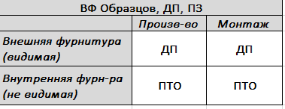 | фурнитура с долгим сроком поставки (ДСрП) | № заказа | № изделия | № СЕ.ПСЕ | № детали | артикул | наименование фурнитуры | поставщик | цвет | единица измерения | кол-во | примечание
 | ДСрП
 | ДСрП

